몬스터 상세 설정
 | 몬스터 상세 설정

이름 | 동굴더미 | 배치 위치 | 마기에 잠식된 논산 | 참고 이미지

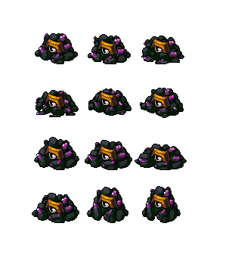
종족 | 자연 | 역할 | 일반

공격 컨셉 | 일반 공격

스킬 컨셉 | 스킬 없음

몬스터 배경 설정 | 동굴의 잔해에 의해 원 모습이 부서져버린 동굴더미 몬스터이다. 논산의 동굴 안에서 아스라히 살아가고 있다. (인게임 구현에 텍스트를 넣을 수 있다면) "..부스스스…."

기획의도 | 논산의 동굴 +무저갱과 어울리는 일반 몬스터를 기획하게 되었다. 동굴 맵 안에 자연스럽게 어울릴 수 있는 몬스터라고 생각한다.

